Blad1
Piedāvājums kokveida peonijām. Pavasaris 2023, imprtētas no ķinas
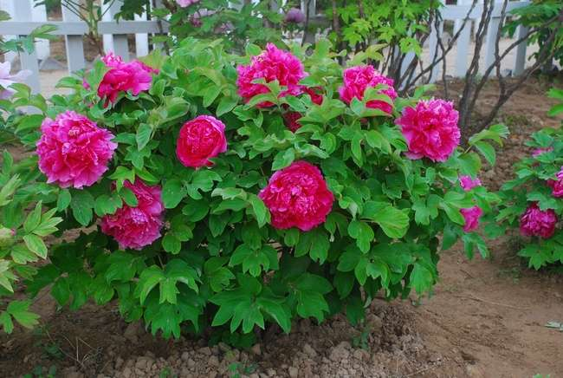
Cenas EUR bez PVN par vienu gab, minimālais pasūtījums 50 gab. No izmēra un šķirnes. 50 gab. ir arī pasūtījuma solis.
Pasūtījumam jāveic priekšapmaksa pēc pasūtījuma apstiprināšanas.
Lūdzam pasūtījumu izdarīt attiecīgajās ailēs - dzeltenās, Nemainīt un nepārveidot pasūtījuma lapu.
Pasūtijums jāizdara līdz - 05.08.2022 ieskaitot

 |  |  |  |  |  |  | Paeonia suffruticosa, Juan Ye Hong

 |  | Nosaukums |  | Nosaukums angliski |  | 1 p | Pasūtījums | 2/3 p | Pasūtījums | 3/5 p | Pasūtījums | 6+ p | Pasūtījums | Summa
 |  | Ai Li Shi |  |  |  | € 6.26 |  | € 9.74 |  |  |  |  |  | € -
 |  | Bai Xue Gong Zhu |  | White Snow |  |  |  | € 5.56 |  |  |  |  |  | € -
 |  | Bai Yuan Hong Xia |  | Baiyuan's Red Clouds |  |  |  | € 4.87 |  | € 6.26 |  | € 8.35 |  | € -
 |  | Chu Wu |  | Hatsugarasu |  |  |  | € 6.26 |  |  |  |  |  | € -
 |  | Chun Liu |  | Spring Willow |  |  |  | € 10.43 |  |  |  |  |  | € -
 |  | Dao Jin |  | Shima-nishiki |  |  |  | € 6.26 |  | € 9.04 |  |  |  | € -
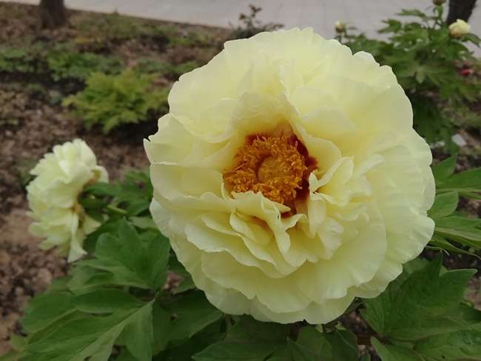
 |  | Feng Dan Bai |  | White Phoenix |  |  |  | € 3.13 |  | € 4.17 |  |  |  | € -
 |  | Gui Fei Cha Cui |  | Noblewoman |  |  |  | € 5.56 |  |  |  |  |  | € -
 |  | Hai Huang |  | High Noon |  |  |  | € 6.26 |  |  |  |  |  | € -
 |  | Hua Wang |  | Kao |  |  |  | € 6.26 |  |  |  |  |  | € -
 |  | Jin Ge |  | Kinkaku |  |  |  | € 6.61 |  | € 9.04 |  |  |  | € -
 |  | Juan Ye Hong |  | Coiled Leaf Red |  |  |  |  |  | € 6.26 |  | € 8.35 |  | € -
 |  | Lu He Hong |  | Heze Red |  |  |  | € 4.52 |  | € 6.26 |  | € 8.35 |  | € -
 |  | Lu Mu Ying Yu |  | Green Jade |  |  |  | € 5.91 |  |  |  |  |  | € -
 |  | Luo Yang Hong |  | Luoyang Red |  |  |  | € 4.52 |  | € 6.26 |  | € 8.35 |  | € -
 |  | Mo Run Jue Lun |  | The Best Inkstone |  |  |  | € 5.22 |  | € 6.26 |  |  |  | € -
 |  | Rou Fu Rong |  | Pink Water-lily |  |  |  | € 4.87 |  | € 6.26 |  | € 8.35 |  | € -
 |  | Wu Jin Yao Hui |  | Shining Black Gold |  |  |  | € 5.22 |  | € 6.26 |  | € 8.35 |  | € -
 |  | Wu Long Peng Shwng |  | Splendid Flower |  |  |  | € 4.87 |  | € 6.26 |  | € 8.35 |  | € -
 |  | Xiang Yu |  | Fragrant Jade |  |  |  | € 5.22 |  |  |  |  |  | € -
 |  | Xue Ta |  | Snow Tower |  |  |  | € 4.87 |  | € 6.26 |  | € 8.35 |  | € - |  | Paeonia suffruticosa, Huang Guan
 |  | Yin Hong Qiao Dui |  | Silver Red |  |  |  | € 4.87 |  | € 6.26 |  | € 8.35 |  | € -
 |  | Yue Gong Zhu Guang |  | Fairy Moon |  |  |  | € 5.22 |  | € 6.26 |  |  |  | € -
 |  | Zhao Fen |  | Zhao's Pink |  |  |  | € 5.56 |  |  |  |  |  | € -
 |  | Jin Huang |  | Kinko |  |  |  | € 6.26 |  | € 9.04 |  |  |  | € -
 |  | Hei Bao |  | Black Panther |  | € 6.96 |  | € 10.43 |  |  |  |  |  | € -
 |  | Xu Gang |  | Asahi-minato |  |  |  | € 5.56 |  | € 8.35 |  |  |  | € -
 |  | Xin Ri Yue |  | Shin-jitsugetu |  |  |  | € 5.91 |  |  |  |  |  | € -
 |  | Huang Guan |  |  |  |  |  | € 9.74 |  |  |  |  |  | € -
 |  |  |  |  |  |  |  |  |  |  |  |  | Kopā | € -
 |  |  |  |  |  |  |  |  |  |  |  |  | PVN | € -
 |  |  |  |  |  |  |  |  |  |  |  |  | Kopā ar PVN | € -

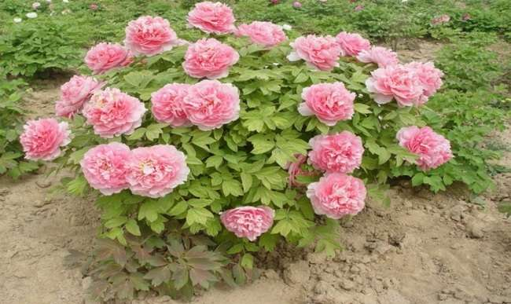

 | Paeonia suffruticosa, Bai Juan Hong Xia |  |  |  | Paeonia suffruticosa, Gui Fei Cha Cui |  |  |  |  |  |  |  |  |  | Paeonia suffruticosa, Chu Wu

 | Paeonia suffruticosa, Jin Ge |  |  |  | Paeonia suffruticosa, Chun Liu |  |  |  |  |  |  |  |  |  | Paeonia suffruticosa, Feng Dan Bai

 | Paeonia suffruticosa, Hei Bao |  |  |  | Paeonia suffruticosa, Bai Xue Gong Zhu |  |  |  |  |  |  |  |  |  | Paeonia suffruticosa, Xue Gang

Paeonia suffruticosa, Lu Mu Ying Yu |  |  |  |  | Paeonia suffruticosa, Dao Jin |  |  |  |  |  |  |  |  |  | Paeonia suffruticosa, Yue Gong

Paeonia suffruticosa, Hua Wang

Paeonia suffruticosa, Xue Ta Paeonia suffruticosa, Hai Huang

 | Paeonia suffruticosa, Mo Run Jue Lun |  |  |  | Paeonia suffruticosa, Lu He Hong |  |  |  |  |  |  |  |  |  | Paeonia suffruticosa, Wu Jin Yao Hui

 | Paeonia suffruticosa, Rou Fu Rong |  |  |  | Paeonia suffruticosa, Xiang Yu |  |  |  |  |  |  |  |  |  | Paeonia suffruticosa, Luo Yang Hong

 | Paeonia suffruticosa, Jin Huang |  |  |  | Paeonia suffruticosa, Juan Ye Hong |  |  |  |  |  |  |  |  |  | Paeonia suffruticosa, Zhao Fen

 |  |  | Paeonia suffruticosa, Yin Hong Qiao Dui |  |  |  |  |  |  | Paeonia suffruticosa, Xin Ri Yue

Paeonia suffruticosa, Wu Long Peng Sheng |  |  |  |  |  |  |  |  |  | Paeonia suffruticosa, Ai Li Shi

